Juhend
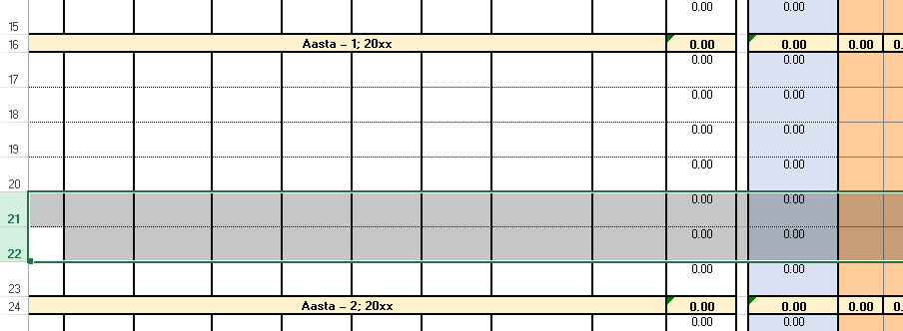
Töökogemuse tabeli täitmise juhend

Käesolevad tabelid tuleb täita tõendamaks oma erialast töökogemust Sooviavalduse tabelis TÖÖKOGEMUSE KOONDTABEL.
Antud fail koosneb järgnevatest töölehtedest:

 | Tööleht | Funktsioon
 | Juhend | Käesolev tööleht
 | Koond | Tabel, mis koondab kogu esitatud töökogemuse. Juhul kui mingi aasta töökogemuse maht ületab: - 11 kuud, siis värvub vastav lahter oranzhiks - 13,2 kuud, siis värvub vastav lahter punaseks. Töökogemuse esitamisel peab arvestama ka eelnevatel aastatel esitatud taotlustega
 | TE | Teedeehituse eriala töökogemuse sisestamiseks ja esialgseks nõuete täitmise kontrolliks
 | noue | Abistav tööleht, kuhu ei ole vaja andmeid sisestada. Tabel sisaldab töökogemuse nõudeid ametialade kaupa, KAK lisa 2 punkt 2.5.

1. Töölehel "Koond" tuleb täita: - taotleja nimi ja kuupäev: lahtrid C2 ja C3 - tabeli päises aastaarvud: lahtrid A9 kuni A18
2. Taotletavale erialale vastaval töölehel (TE) tuleb rippmenüüst valida töökogemuse nõude pikkus (oranžid lahtrid real 4):
 | 2 aastat
 | 3 aastat
 | 4 aastat
 | Erijuht
 | Taastõendamine
Vastavalt valitule arvestab tabel automaatselt ametiala töökogemuse nõude inimkuudes.
3. Töökogemuse detailne kirjeldus sisestada iga aasta ja objekti kohta eraldi (nõutavad andmed - tulbad A…I)
4. Töökogemuse pikkus inimkuudes sisestada taotletava kutsetaseme, alleriala ja ametiala kohta eraldi. Tabeli arvutatud iga aastane summaarne töökogemus (iga taotletava kutsetaseme, alleriala ja ametiala kohta eraldi) kanda Taotluse Sooviavalduse TÖÖKOGEMUSE KOONDTABEL'isse. Juhul kui ametiala summaarne töökogemus on võrdne või suurem kui nõue, siis värvub vastav lahter roheliseks.
5. Vajadusel lisada töökogemuse tabelisse ridu aasta viimase rea ette. Sel juhul jäävad vahesumma valemid korrektseks.

